ToDos
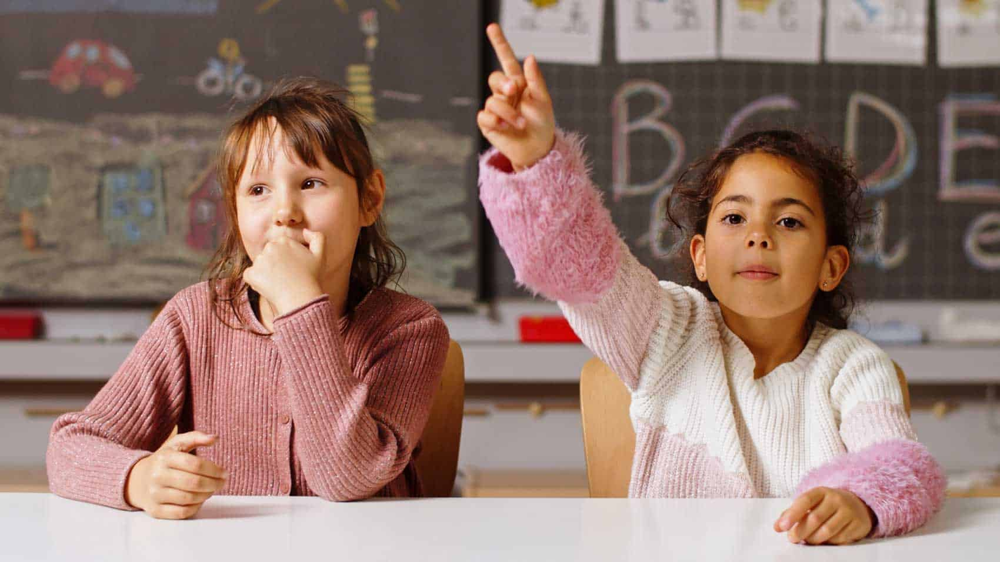
Rollen:
 | Kameramann? | Max, Benedikt,… | Ton? | Benedikt!
 | Interviewer? |  |  | Gerne noch weitere

 |  | Francesco, Luca,….
 | Check-In (Abholer)? |  | Rest

 | Einverständniserklärung | Beim Checkout einsammeln | Rest

Ggf. 2 Befragte wie in Abbildung, falls mit Ton möglich
Oder 2. Drehort: Geht erst bei Dopptelter Technik |  |  |  | -> Falls noch weiteres Equipement verfügbar melden!!!

Offene Frage: Wo? | Rondell, | -> Besser
 | Klassenraum,

 | Schneiden, Idee: Di. 1. Block, ggf. Fr. Ridder überzeugen.
 | integrieren:
 | Imagefilm über Böblingen von Ende der 1970er-Jahre - YouTube
 | 13:30 Min: Sequenz über ADV

